Munka1
 |  | Rendelési szám | - | 0 | - | - | 0 | - | - | 0 | - | 0 | - | 0

Hevederes szállítópálya típus: | Ezeknek a celláknak a kitöltése felülről lefelé haladva kötelező | Adat választás, bevitel

Szállítópálya standard teljes hossza: |  | Tájékoztató adatok
Szállítópálya teljes hossza megadása (mm): |  | Információ megadása

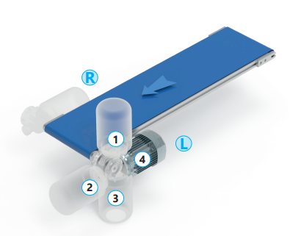
Motor elhelyezése:

Heveder szélessége:
Heveder szélességének megadása (mm):

Heveder anyaga:
Heveder speciális anyag esetén a feladat rövid leírása:

Motor pozíciója:

Oldal megvezetés:
Oldal megvezetés mérete (12 mm - 40 mm):
Speciális oldal megvezetés megadása rajzzal, szöveggel:

Szalag sebessége (m/min):

Szállító szalag láb:
Láb magassága (földtől mért távolság mm-ben):
Láb vég kialakítás:

Állítható szállítópálya magasság:
Szállítópálya min. magasság (földtől mért távolság mm-ben):
Szállítópálya max. magasság (földtől mért távolság mm-ben):

Munkadarab jellege, súlya:
Szállítópálya maximális terhelése:
Környezeti hőmérséklet (°C):
Szállítandó termék hőmérséklete (°C):
Megjegyzés:

